北京探路者户外用品股份有限公司核价单
北京探路者户外用品股份有限公司核价单
款式图 | 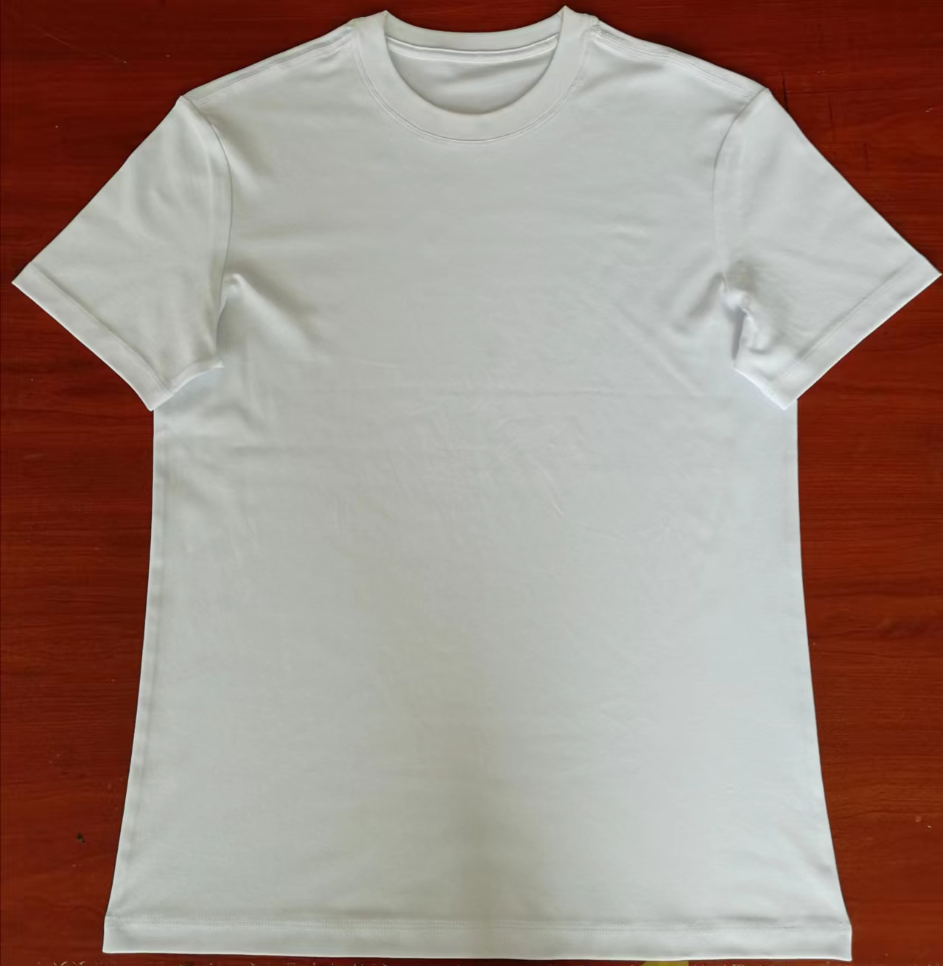 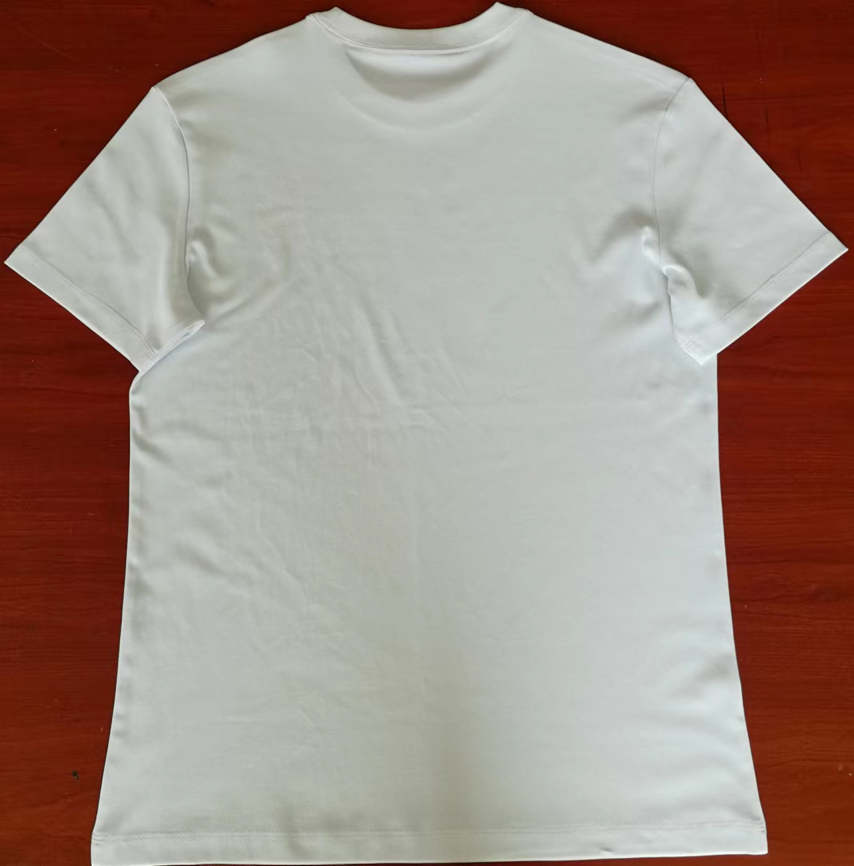 贴上正反面款式图、或者照片 |  |  |  |  | 款式名称： | XXX |  | 渠道： |  | 开发季： | 23春夏 | 生产工厂： | 河北启格服饰有限公司
 |  |  |  |  |  | 成衣编号： | XXX |  | 品牌： |  | 开发类型： | ODM | 生产数量： | 8000件
 |  |  |  |  |  | 设计师： | XXX |  | 事业部： |  | 开发工厂： | 河北启格服饰有限公司 | 审核日期：
 |  |  |  |  |  | 开发员： | XXX |  | 系列： |  | 制单日期： | 2022-05-09
 | 物 料 信 息 |  |  |  |  |  |  |  | 采 购 信 息
序号 | 物料类型 | 物料名称 | 物料编号 | 成分 | 应用部位 | 规格1（面料可裁幅宽、辅料型号等） | 规格2（面料克重、辅料长度等） | 单位 | 单耗 | 损耗 | 单价 | 金额(元) | 费用占比 | 供应商
1 | 面料 | 三防全棉双面布 |  | 100%棉 | 衣身 | 176cm | 190g/㎡ | kg | 0.233 | 105% | 104.0000000 | ¥25.44 | 68.98% | 优备（北京）纺织科技有限公司
2 | 辅料 | 三防1+1罗纹 |  | 棉65％，sorona35％ | 领口 | 175cm | 250g/㎡ | kg | 0.012 | 103% | 104.0000000 | ¥1.29 | 3.50% | 优备（北京）纺织科技有限公司
 |  | 缝纫线 |  | 涤纶 | 缝制 | 40s/2 |  | km | 0.142 | 102% | 1.4000000 | ¥0.20 | 0.54% | 石家庄景盛服装辅料有限公司
3 | 拉链 |  |  |  |  |  |  |  |  | 100% | 0.4000000 | ¥0.00 | 0.00%
4 | 吊牌及包装 | 包装袋及纸箱 |  |  |  |  |  | 元 | 1.000 | 100% | 0.6000000 | ¥0.60 | 1.63%
5 | 厂供物料 |  |  |  |  |  |  |  |  | 103% | 0.6000000 | ¥0.00 | 0.00%
6 | ODM款式 | LOP价格(直接人工+税金+利润+运费+检测费) |  |  |  |  |  | 件 | 1.000 | 100% | 9.3500000 | ¥9.35 | 25.35%
7 | 最低起订量 |  |  |  |  |  |  |  |  |  |  | ¥36.88

 | 行数可自行添加；LOP按照5000-7999件的订单量计算。 运费参考：仓库地点天津、太仓各占一半. 物料类型一列可更改内容。

